Sammelblatt

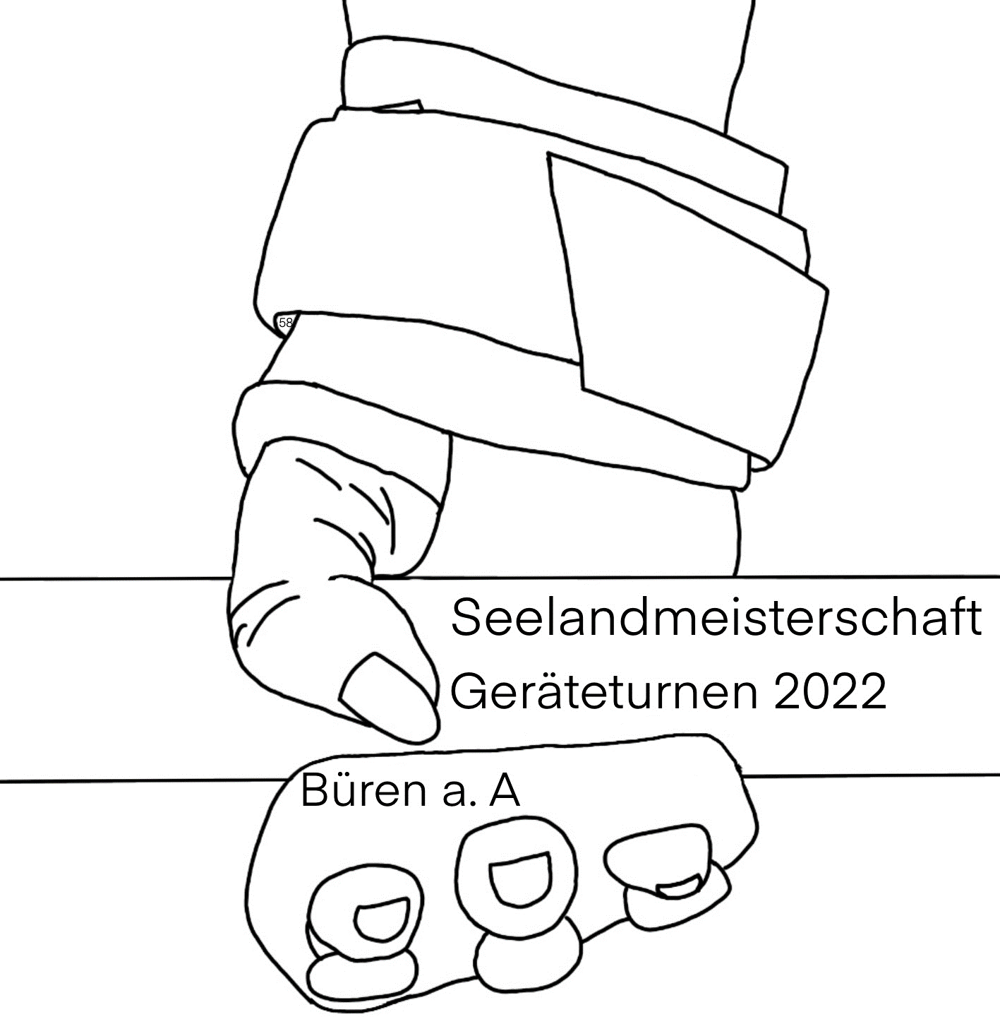
Turnverband Berner Seeland - SGV Büren a.A.
Seelandmeisterschaft Geräteturnen 10. + 11. September 2022

Anmeldeformular Sammelblatt

Verein:

Verantwortliche/r Leiter/in:
Name | Mobile | E-Mail

 |  | Anzahl | Startgeld | Total
 | Turnerinnen | 0 | 26.00 | 0.00
 | Turner | 0 | 26.00 | 0.00
 | Sie&Er | 0 | 55.00 | 0.00
 | Startgeld Total Fr.: |  |  | 0.00

Anmeldung absenden: | anmeldung-sms22@sgvbueren.ch

 | Wichtig: -> nur blau hinterlegte Felder ausfüllen! -> Datei zuerst auf eigenem PC abspeichern und dann als Anhang per E-Mail senden. -> Dateiname mit Vereinsnamen ergänzen, z. B.: Anmeldung_SMS2022_TV_Musterwil.xls

Anmeldeschluss: Montag, 6. Juni 2022

Einzahlung des Startgelds bitte gleichzeitig wie die Anmeldung auf:
Bankverbindung | Raiffeisenbank Seeland
 | 2557 Studen
 | Sport- und Geräteturnverein Büren a.A.
 | Seelandmeisterschaft
 | IBAN: CH65 8080 8003 0140 4850 6 (Clearing 80808)
Mit dem Vermerk | Startgeld und deinem Vereinsnamen

Zum Ausdrucken Deiner Anmeldung: Auf Datei, dann Drucken, dann Feld Gesamte Arbeitsmappe anklicken und OK.

